1GD-FR-0020
 |  |  |  |  |  | PROCESO DE GESTIÓN DOCUMENTAL |  |  |  |  |  |  |  |  | POLICÍA NACIONAL
Código:1GD-FR-0020
Fecha: 04/07/2018 |  |  |  |  |  | DIAGNÓSTICO INTEGRAL PARA LOS ARCHIVOS DE LA POLICÍA NACIONAL
Versión: 0

CIUDAD: Facatativá |  |  |  |  |  |  |  |  | FECHA ELABORACIÓN DEL DIAGNÓSTICO |  |  |  |  |  |  | 21 |  | 3 |  | 2025
RESPONSABLE DEL DILIGENCIAMIENTO:
A. IDENTIFICACIÓN
CÓDIGO Y NOMBRE DE LA UNIDAD: 4.14.18 ESCUELA DE GUÍAS Y ADIESTRAMIENTO CANINO
FECHA DE CREACIÓN DE LA UNIDAD: 25 de Enero de 1962 |  |  |  |  |  |  |  |  | ACTO ADMINISTRATIVO DE CREACIÓN DE LA UNIDAD: Resolución 00117 del 23 de enero de 1962
DIRECCIÓN DE LA UNIDAD: Kilómetro 4 Vía Ecopetrol Hacienda las Margaritas. |  |  |  |  |  |  |  |  | ACTO ADMINISTRATIVO VIGENTE DE LA UNIDAD: Resolución 00604 de 27 de Febrero de 2012
CORREO ELECTRÓNICO DE LA UNIDAD: ESGAC.DIREC@POLICIA.GOV.CO |  |  |  |  |  |  |  |  | TELEFONO: 8428267 |  |  |  |  |  |  |  | IP: 20856
A.1 DIRECTOR, COMANDANTE O JEFE DE LA UNIDAD:
NOMBRE:
GRADO: |  | MAYOR
CARGO: |  | DIRECTOR
TIEMPO EN EL CARGO: |  |  | AÑOS ( 0) MESES (8) DIAS (05)
A.2 ADMINISTRACIÓN DEL ARCHIVO
Jefe Grupo de Gestión Documental
NOMBRES Y APELLIDOS: |  |  |  |  |  |  |  |  | CAPACITACIÓN O CURSOS EN GESTIÓN DOCUMENTAL Y ARCHIVÍSTICA
GRADO: APA-11 |  |  |  |  |  |  |  |  | 1 | CURSO ORGANIZACION DOCUMENTAL EN EL ENTORNO LABORAL
CARGO: RESPONSABLE PROCESO ARCHIVO CENTRAL Y GESTION DOCUMENTAL |  |  |  |  |  |  |  |  | 2
TIEMPO EN EL PROCESO DE GESTIÓN DOCUMENTAL (Años, Meses, Días) 2 año- 10 mese y 2 dias |  |  |  |  |  |  |  |  | 3
TIEMPO EN LA INSTITUCIÓN (Años, Meses, Días) 31 años 0 meses Y 10 dias |  |  |  |  |  |  |  |  | 4
CORREO INSTITUCIONAL: |  |  |  |  |  |  |  |  | 5
No. CELULAR |  |  |  |  |  |  |  |  | 6
No IP DE LA OFICINA Y/O GRUPO: 20856 |  |  |  |  |  |  |  |  | 7
CONDICIÓN MÉDICO LABORAL |  |  |  |  |  |  |  |  | 8
Funciones del Jefe Grupo de Gestión Documental
1 | Proyectar las modificaciones o actualizaciones de las tablas de retención documental cuando se requiera, para el trámite respectivo ante el comité de archivo de la unidad
2 | Supervisar el trámite en las ventanillas únicas de la documentación oficial a través de mecanismos para que se garantice el manejo expedito y controlado de la correspondencia aplicativo GECOP.
3 | Verificar el cumplimiento a los lineamientos del proceso de gestión documental, respecto al control de registros para que se ejecuten las directrices y regulaciones de los entes competentes
4 | Supervisar la ejecución del procedimiento archivo central con el fin de garantizar la disponibilidad e integridad de los activos de información para la consulta.
5 | Actualizar las tablas de retención documental cuando se requiera, para el trámite respectivo ante el comité de archivo de la unidad.
6 | Brindar la información que corresponda de acuerdo a la naturaleza del cargo, a quien la requiera, siguiendo los lineamientos de la normativa establecida. Implementar el sistema de gestión integral de acuerdo con los lineamientos institucionales, efectuando mejora continua en los procesos que lo requieran. Realizar las actividades establecidas en la gestión documental, aplicando la normativa vigente. Realizar las actividades establecidas para la implementación del sistema de gestión ambiental en la Policía Nacional. Guardar la reserva y confidencialidad de los documentos e información que sea de su conocimiento dentro del cumplimiento de sus funciones. Dar buen uso a los elementos asignados bajo su responsabilidad, con el fin de mantenerlos disponibles para el servicio. Las demás que le sean asignadas de acuerdo con la ley, los reglamentos o la naturaleza de su cargo.
7
Responsable Archivo Central
NOMBRES Y APELLIDOS: |  |  |  |  |  |  |  |  | CAPACITACIÓN O CURSOS EN GESTIÓN DOCUMENTAL Y ARCHIVÍSTICA
GRADO: APA-11 |  |  |  |  |  |  |  |  | 1 | CURSO ORGANIZACION DOCUMENTAL EN EL ENTORNO LABORAL
CARGO: RESPONSABLE PROCESO ARCHIVO CENTRAL Y GESTION DOCUMENTAL |  |  |  |  |  |  |  |  | 2
TIEMPO EN EL PROCESO DE GESTIÓN DOCUMENTAL (Años, Meses, Días) 3 año- 01 mese y 2 dias |  |  |  |  |  |  |  |  | 3
TIEMPO EN LA INSTITUCIÓN (Años, Meses, Días) 31 años, 03 meses, 10 dias |  |  |  |  |  |  |  |  | 4
CORREO INSTITUCIONAL: |  |  |  |  |  |  |  |  | 5
No. CELULAR: |  |  |  |  |  |  |  |  | 6
No IP DE LA OFICINA Y/O GRUPO 20856 |  |  |  |  |  |  |  |  | 7
CONDICIÓN MÉDICO LABORAL: |  |  |  |  |  |  |  |  | 8
Funciones del Responsable Archivo Central
1 | Revisar los parámetros establecidos en gestión documental con el fin de garantizar los niveles de seguridad y confidencialidad de la información.
2 | Llevar el control de la entrada y salida de documentos que se encuentren bajo su responsabilidad siguiendo los procedimientos establecidos con el fin de prevenir la pérdida de información
3 | Revisar los conceptos técnicos sobre gestión documental emitidos por el grupo con el fin de que cumplan con las directrices de la Institución y estatal.
4 | Brindar la información que corresponda de acuerdo a la naturaleza del cargo, a quien la requiera, siguiendo los lineamientos de la normativa establecida.
5 | Implementar el sistema de gestión integral de acuerdo con los lineamientos institucionales, efectuando mejora continua en los procesos que lo requieran.
6 | Realizar las actividades establecidas en la gestión documental, aplicando la normativa vigente.
7 | Dar buen uso a los elementos asignados bajo su responsabilidad, con el fin de mantenerlos disponibles para el servicio.
TALENTO HUMANO
GRADO | APELLIDOS Y NOMBRES |  |  |  | CÉDULA | CARGO ACTUAL | No. De Celular | TIEMPO DE SERVICIO EN LA UNIDAD |  |  | TIEMPO EN EL PROCESO DE GESTIÓN DOCUMENTAL |  |  | NIVEL ACADÉMICO |  |  |  |  | CONDICIÓN MÉDICO LABORAL
 |  |  |  |  |  |  |  | Años | Meses | Días | Años | Meses | Días
APA 11 |  |  |  |  |  | Responsable Archivo Central |  |  |  |  |  |  |  | TECNICO

A.3 NIVEL Y TIPO DE ARCHIVO
NIVEL DE LA UNIDAD |  |  |  |  | Asesor |  | Control |  | Operativo |  |  |  | Administrativo |  |  |  |  | Docente
 |  |  |  |  |  |  |  |  |  |  |  |  |  |  |  |  |  | X
JURISDICCIÓN |  |  |  |  | Dirección |  |  | Oficina Asesora |  |  | Región |  | Metropolitana |  | Departamento |  |  | Escuela de Policía |  |  | Centro de Instrucción
 |  |  |  |  |  |  |  |  |  |  |  |  |  |  |  |  |  | X
MISIÓN DE LA UNIDAD |  |  |  |  | La Escuela de Guías y Adiestramiento Canino “Agente Álvaro Rojas Ahumada” tiene como misión capacitar y especializar integralmente binomios de la Policía Nacional, entidades estatales y privadas, en diferentes técnicas de adiestramiento canino y apoyo humanitario, con el fin de contribuir a la satisfacción de necesidades de seguridad y convivencia ciudadana dentro del territorio nacional.
SISTEMA DE ARCHIVO |  |  |  |  | Centralizado |  |  |  |  |  |  | Descentralizado
...
B1. DATOS GENERALES Y UBICACIÓN DEL DEPÓSITO DE ARCHIVO
Cuenta con extractores de aire (cuantos): |  |  |  |  |  |  | 0 | Escáneres |  |  |  |  | 1 | Unidades de Conservación (Cajas) |  |  |  |  |  | 418
Cuenta con sensores de movimiento: |  |  |  |  |  |  | 0 | Impresoras |  |  |  |  | 0 | Unidades de Conservación (Carpetas) |  |  |  |  |  | 2000
Deshumidificadores |  |  |  |  |  |  | 1 | Fotocopiadoras |  |  |  |  | 0 | Equipos de Microfilmación |  |  |  |  |  | 0
Otros, cuales? |  | maquina picadora de papel
EVIDENCIA FOTOGRÁFICA
SE DEBERÁ ANEXAR FOTOGRAFÍAS QUE DEN CUANTA DE LAS CONDICIONES TÉCNICAS MÍNIMAS QUE PRESENTA LA ESTRUCTURA DEL ARCHIVO, EQUIPAMIENTO Y MOBILIARIO, ESTANTERÍA, SEÑALÉTICA Y SEGURIDAD, LAS ÁREAS COLINDANTES Y EL ESTADO DE LA INFORMACIÓN ADMINISTRADA POR LA UNIDAD

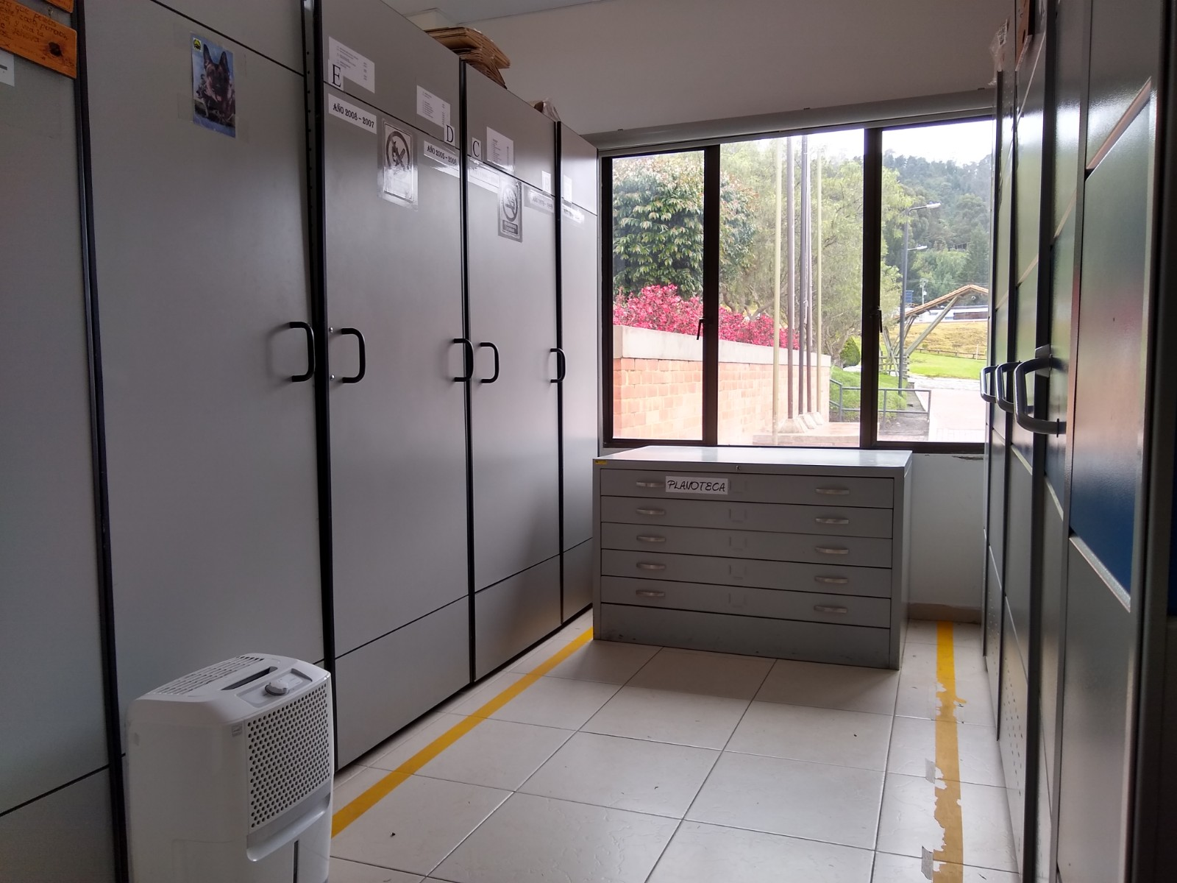
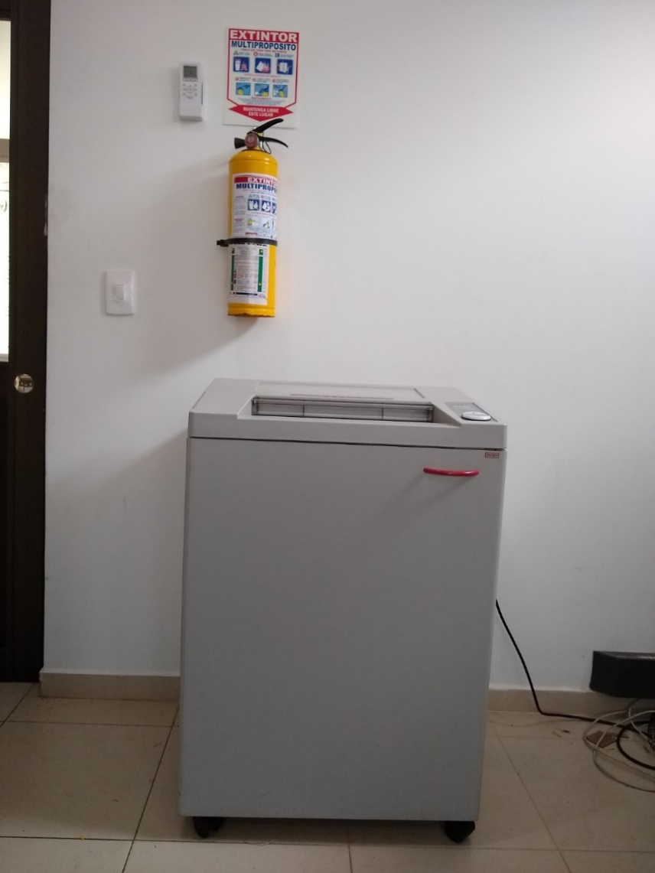
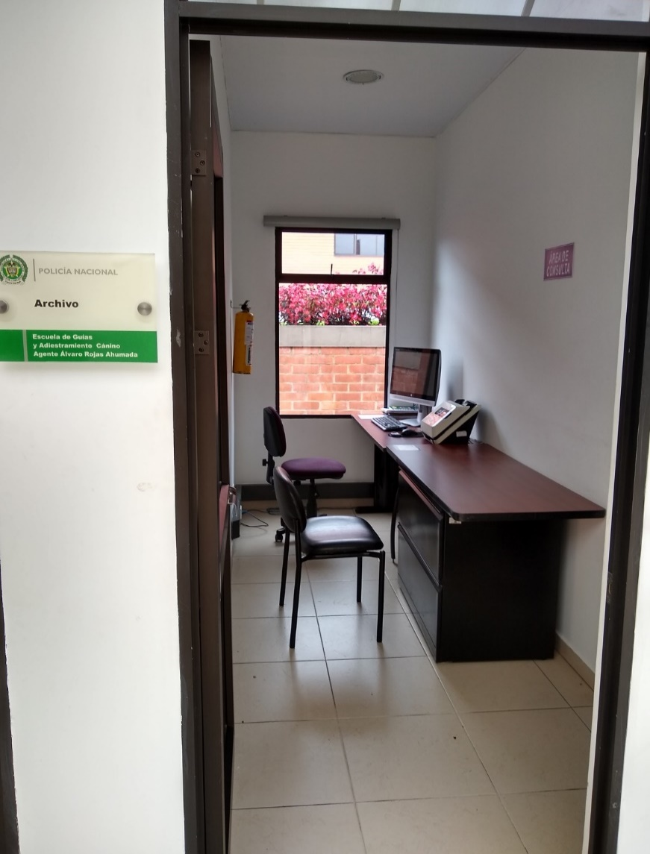
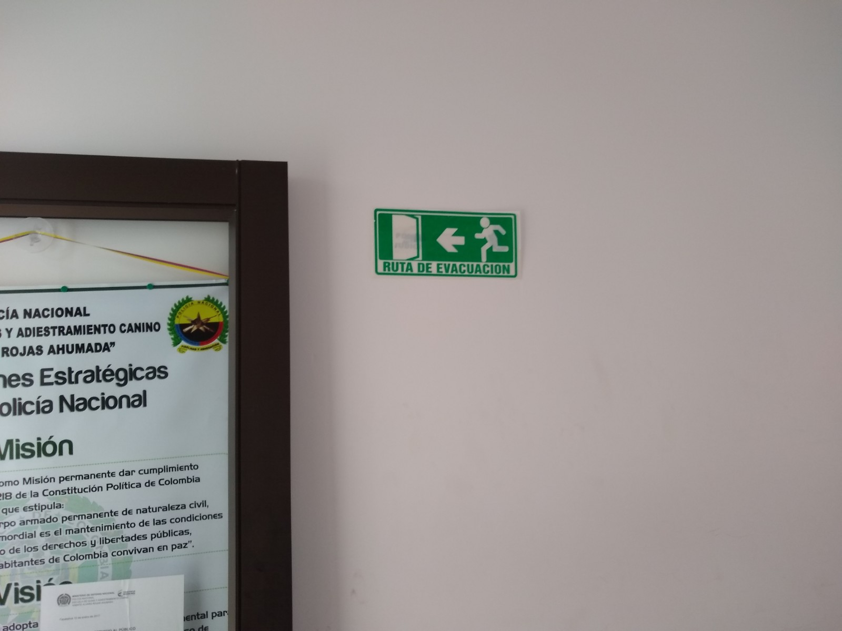

C. CARACTERÍSTICAS DE LA DOCUMENTACIÓN
IDENTIFICACIÓN DEL FONDO ACUMULDADO O DOCUMENTAL
UNIDAD POLICIAL |  |  |  |  |  | ESCUELA DE GUÍAS Y ADIESTRAMIENTO CANINO |  |  |  | DEPENDENCIA PRODUCTORA: |  |  |  | ARCHIVO CENTRAL
ACERVO DOCUMENTAL
...
 |  |  |  |  |  | 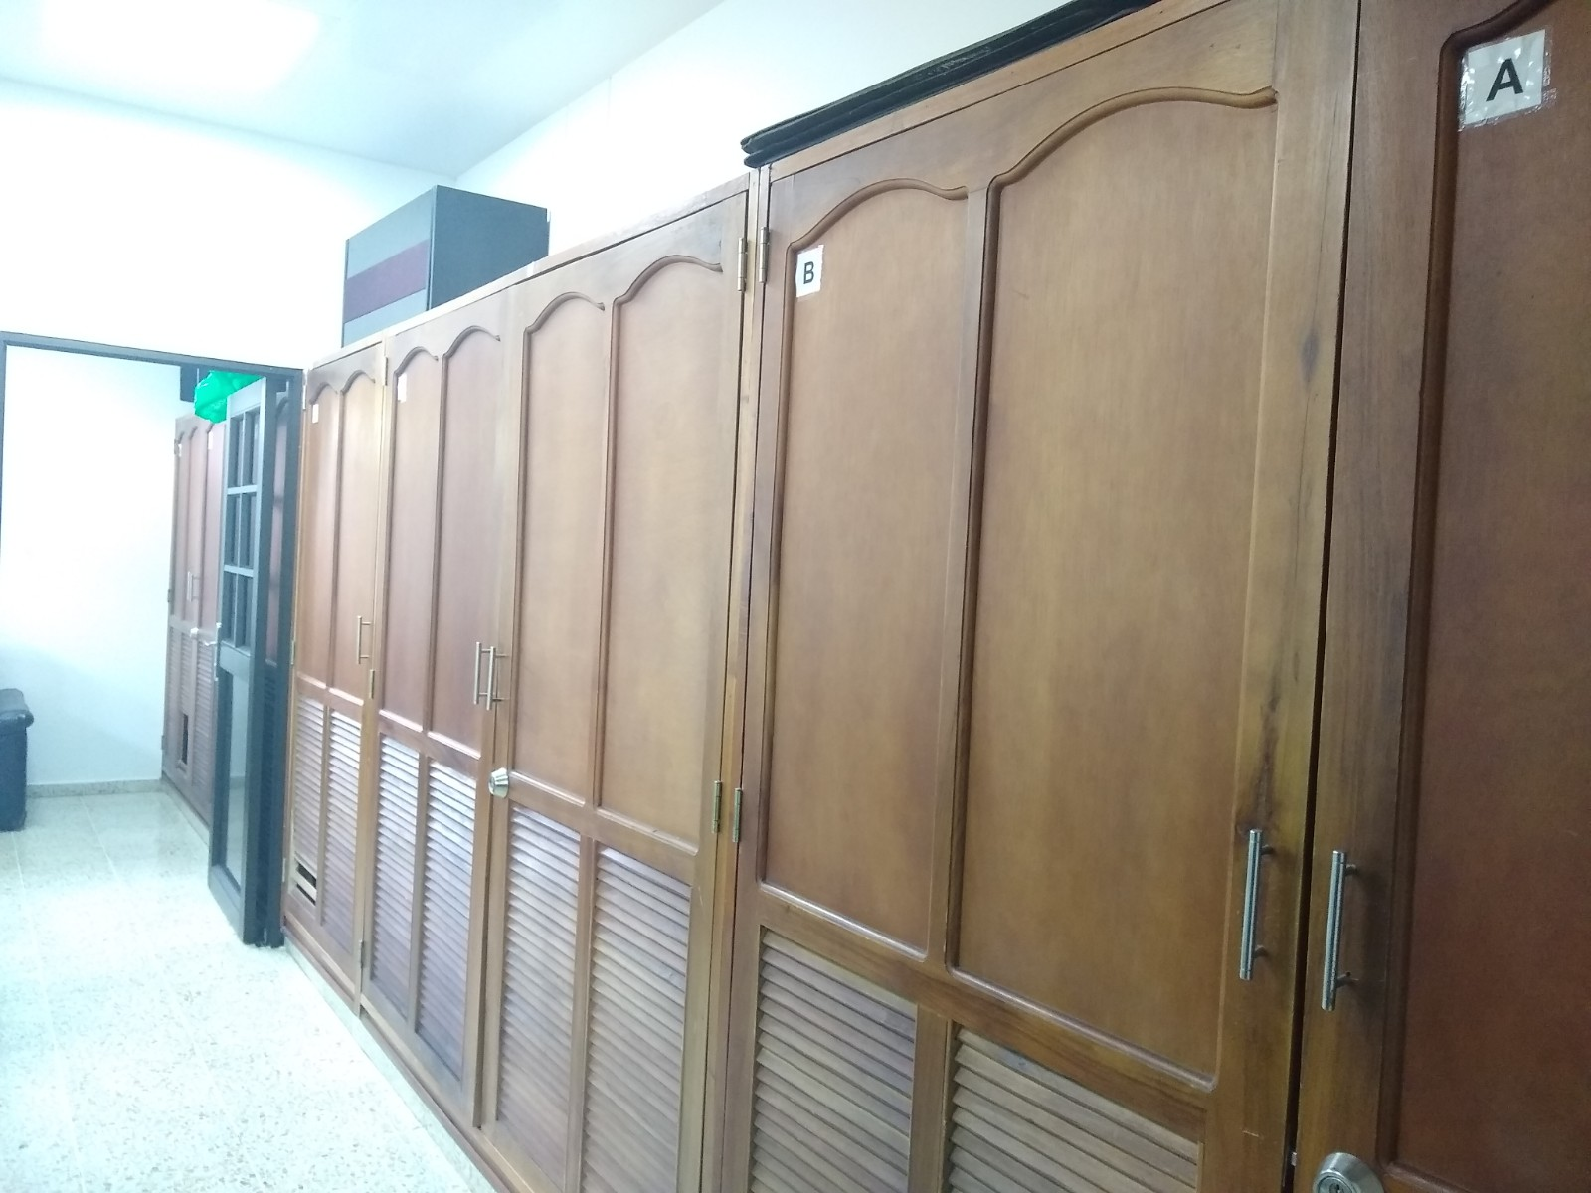 |  |  | 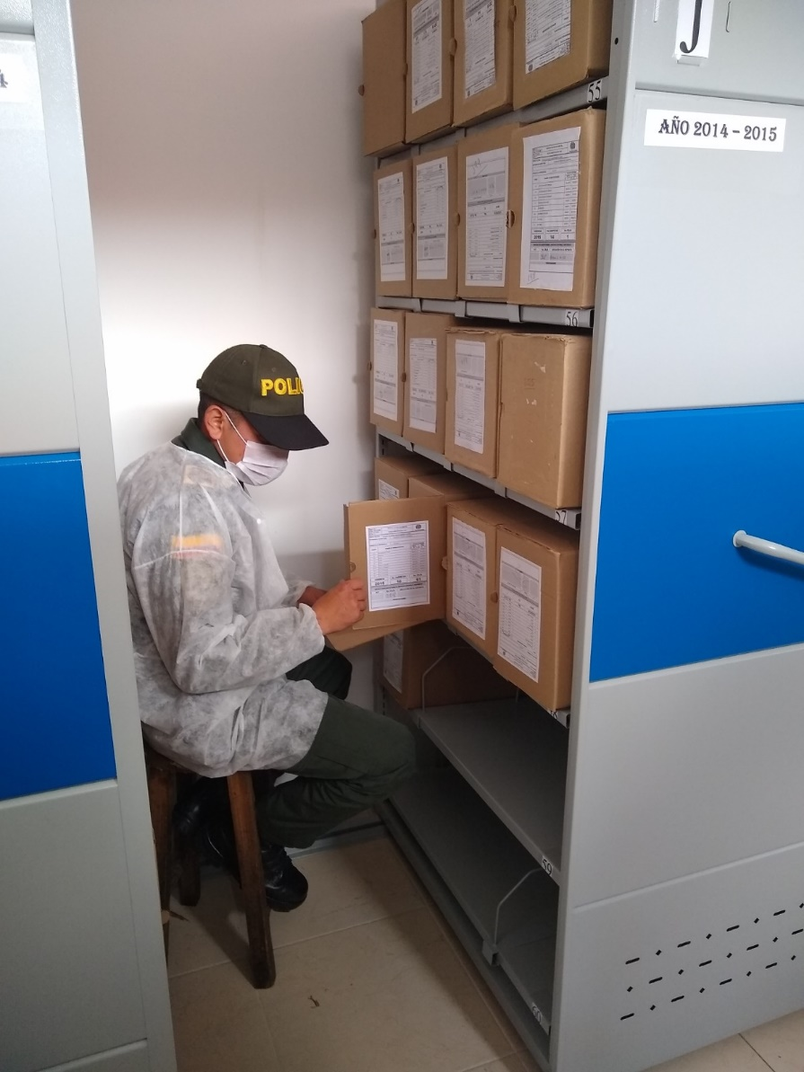 |  |  |  | 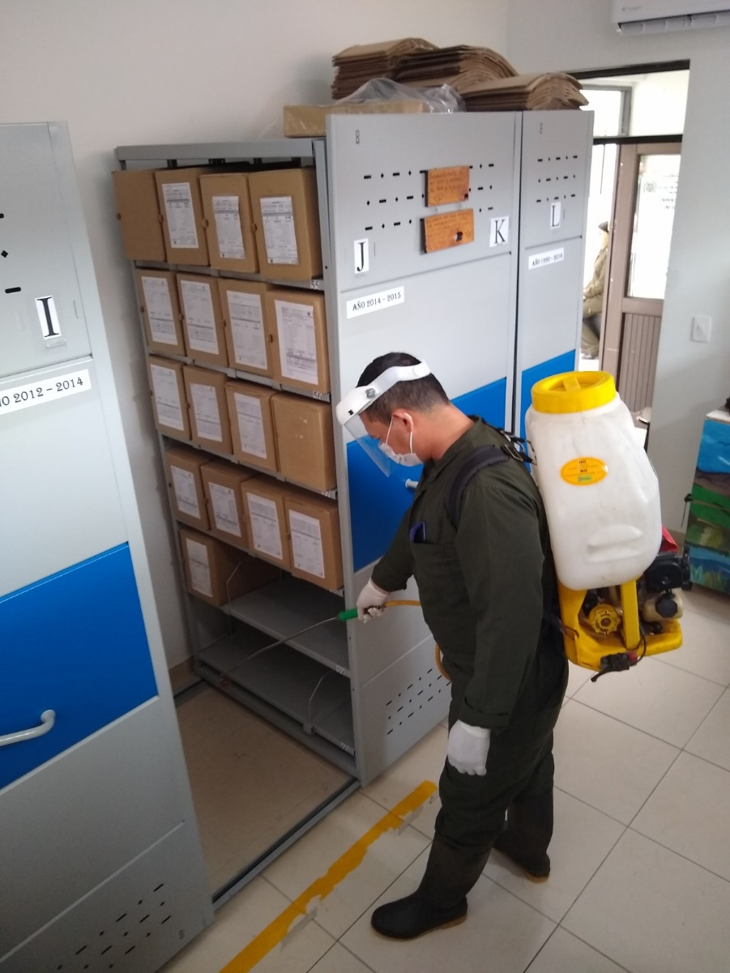 |  |  |  | 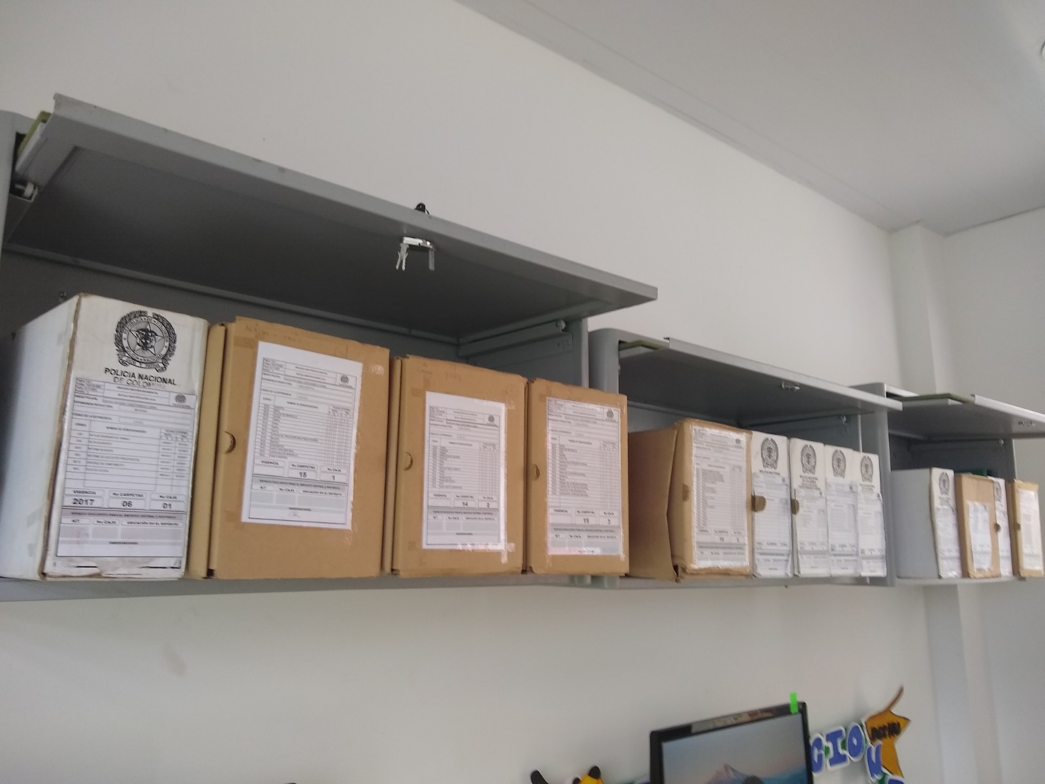
 |  |  | DD:21 | MES:03 | AÑO: 2025 |  | Fecha de Elaboración |  | DD:21 | MES:03 | AÑO:2025 |  |  |  | VISTO BUENO JEFE DE LA UNIDAD
 |  |  | APA-12 |  |  |  | Jefe Grupo de Gestión Documental |  | APA12 |  |  |  |  |  | Comandante de Unidad |  |  | MY.
 |  |  |  |  |  |  |  |  |  |  |  |  |  |  |  | Director Escuela de Guías y Adiestramiento Canino

 |  |  |  |  |  |  | Firma |  |  |  |  |  |  |  |  | Firma
...
 | CIUDAD: Denominación de la ciudad y departamento al cual pertenece la dependencia productora. Ejemplo: CALI, VALLE DEL CAUCA
...

